建安造价
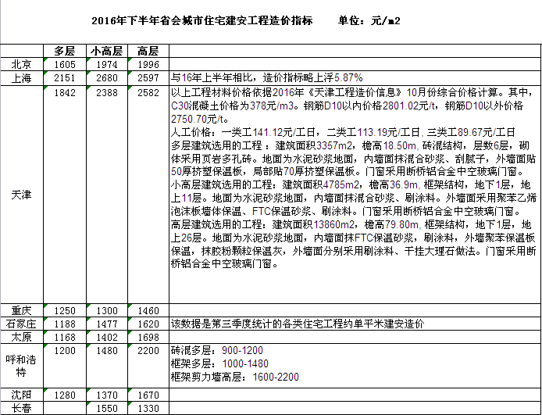
总包单价
2877
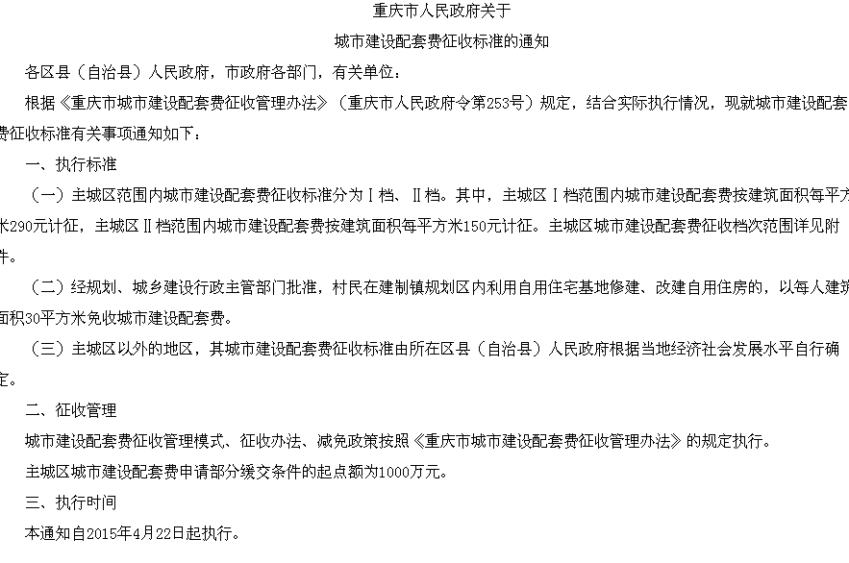

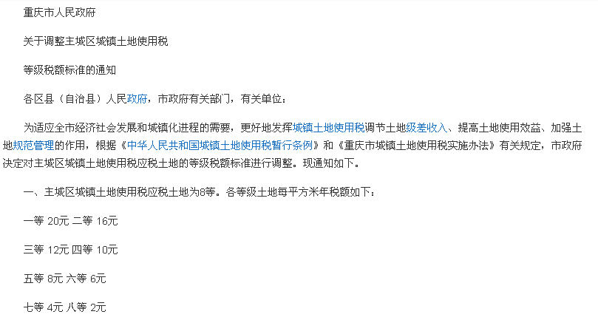

商业案例
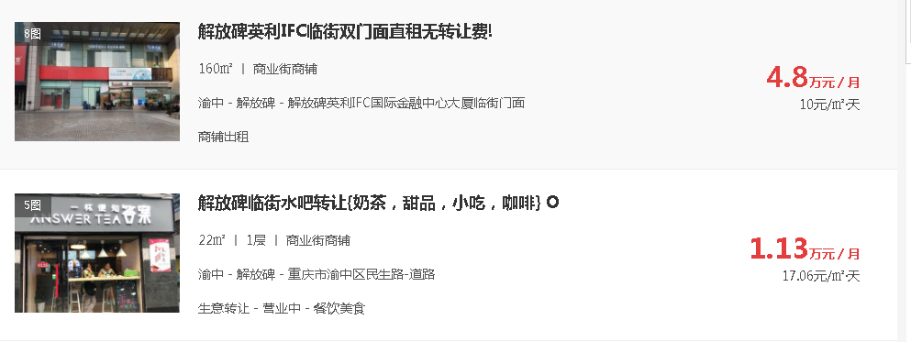
 | 租金 | 系数 | 建筑面积
1层 | 10 | 1 | 4308.52
2层 | 10 | 1 | 3275.89
3层 | 7 | 0.7 | 6458.76
4层 | 6 | 0.6 | 7026.54
5层
6层
地下一层
 | 7.7464122667 |  | 21069.71

